Arkusz2
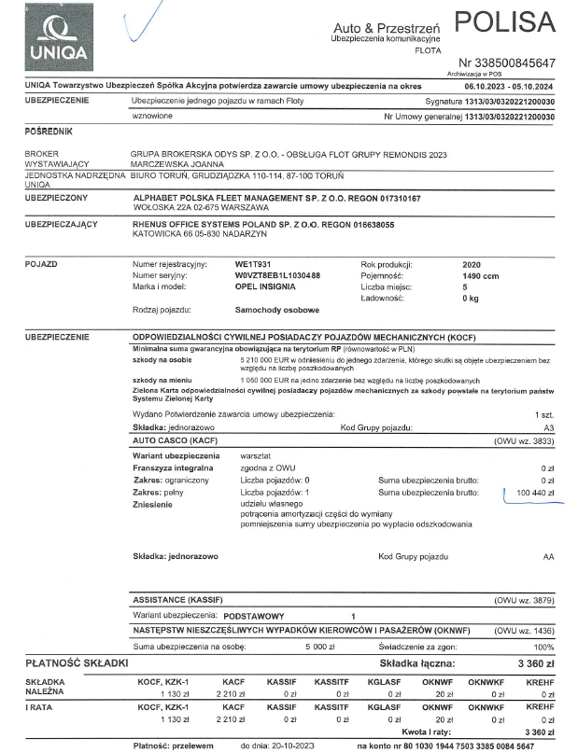
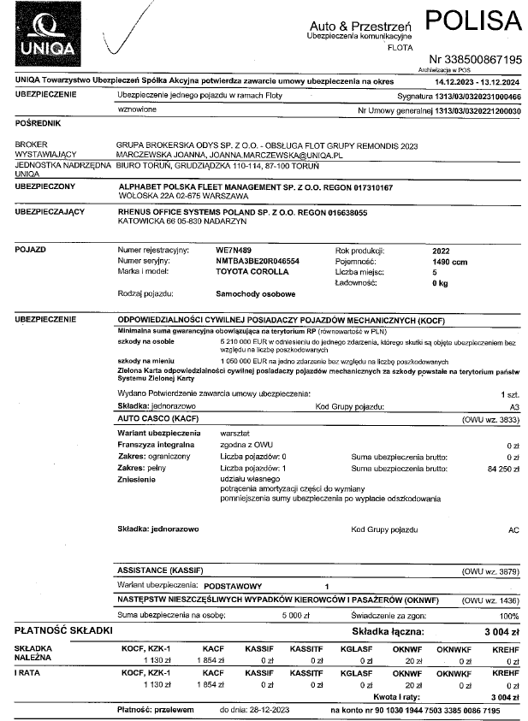

 |  |  |  |  |  |  |  |  |  |  |  |  |  |  |  |  |  | ten batch niepotrzebnie zatrzymałam, konieczne doksięgowanie w ROS

rok start | nr DB | May-23 | Jun-23 | Jul-23 | Aug-23 | Sep-23 | Oct-23 | Nov-23 | Dec-23 | Jan-24 | Feb-24 | Mar-24 | Apr-24 | May-24 | Jun-24 | Jul-24 | Aug-24 | Sep-24 | Oct-24 | Nov-24 | Dec-24 | Jan-25 | Feb-25 | Mar-25 | Apr-25 | May-25 | Jun-25 | Jul-25 | Aug-25 | Sep-25 | razem zapłacone przez ROS | wartość RMK od kwietnia 2024 do września 2025 | wartość RMK od maja 2023 do kwietnia 2024

2023 | 709 i 710 |  |  |  |  |  |  | 250.37 | 250.33 | 250.33 | 250.33 | 250.33 | 250.33 | 250.33 | 250.33 | 250.33 | 250.33 | 250.33 | 250.33 |  |  |  |  |  |  |  |  |  |  |  | 3004 | 1752.31 | 1251.69
2024 | 67 i 68 |  | ` |  |  |  |  |  |  |  | 287.01 | 286.99 | 286.99 | 286.99 | 286.99 | 286.99 | 286.99 | 286.99 | 286.99 | 286.99 | 286.99 | 286.99 |  |  |  |  |  |  |  |  | 3443.9 | 2869.9 | 574

 |  |  |  |  |  |  |  |  |  |  |  |  |  |  |  |  |  | nie wiem co to jest? Sprawdzić 30.04.2024

2023 | 219 |  |  | 402.41 | 134.13 | 134.13 | 134.13 | 134.13 | 134.13 | 134.13 | 134.13 | 134.13 | 134.13 |  | to miało być zaaktywowane do końca w koszty 03/2024
rok start | nr DB | May-23 | Jun-23 | Jul-23 | Aug-23 | Sep-23 | Oct-23 | Nov-23 | Dec-23 | Jan-24 | Feb-24 | Mar-24 | Apr-24 | May-24 | Jun-24 | Jul-24 | Aug-24 | Sep-24 | Oct-24 | Nov-24 | Dec-24 | Jan-25 | Feb-25 | Mar-25 | Apr-25 | May-25 | Jun-25 | Jul-25 | Aug-25 | Sep-25 | razem zapłacone przez ROS | wartość RMK od kwietnia 2024 do września 2025 | wartość RMK od maja 2023 do kwietnia 2024
2023 | 219 |  |  | 402.41 | 134.13 | 134.13 | 134.13 | 134.13 | 134.13 | 134.13 | 134.13 | 134.13 | 134.13 |  |  |  |  |  |  |  |  |  |  |  |  |  |  |  |  |  | 1609.58 | 134.13 | 1475.45

 |  |  |  |  |  |  |  |  |  |  |  |  |  |  |  |  | fv2413393
 | IL.M-CY | RATA FINANSOWA | WARTOŚĆ UMOWY FINANS | RATA SERWISOWA | WARTOŚĆ UMOWY SERWIS | RAZEM WARTOŚĆ UMOWY |  | WARTOŚĆ POCZĄTKOWA |  |  | ZAKŁADANA WARTOŚĆ KOŃCOWA |  |  |  | razem rata |  | refaktura

WE1T931 | 36 | 1514.14 | 54509.04 | 287.01 | 10332.36 | 64841.4 |  | 98438.62 |  |  | 53567.39 |  | 33597.22 |  | 1801.15 |  | 1874.7 | -73.55
 |  |  |  |  |  |  |  |  |  |  |  |  |  |  | 0
 |  |  |  |  |  |  |  |  |  |  |  |  |  |  | 0
 |  |  |  |  |  |  |  |  |  |  |  |  |  |  | 0
WE7N489 | 36 | 1264.57 | 45524.52 | 302.75 | 10899 | 56423.52 |  | 73902.03 |  |  | 50650.88 |  | 17478.51 |  | 1567.32 |  | 1817.65 | -250.33

